4번항
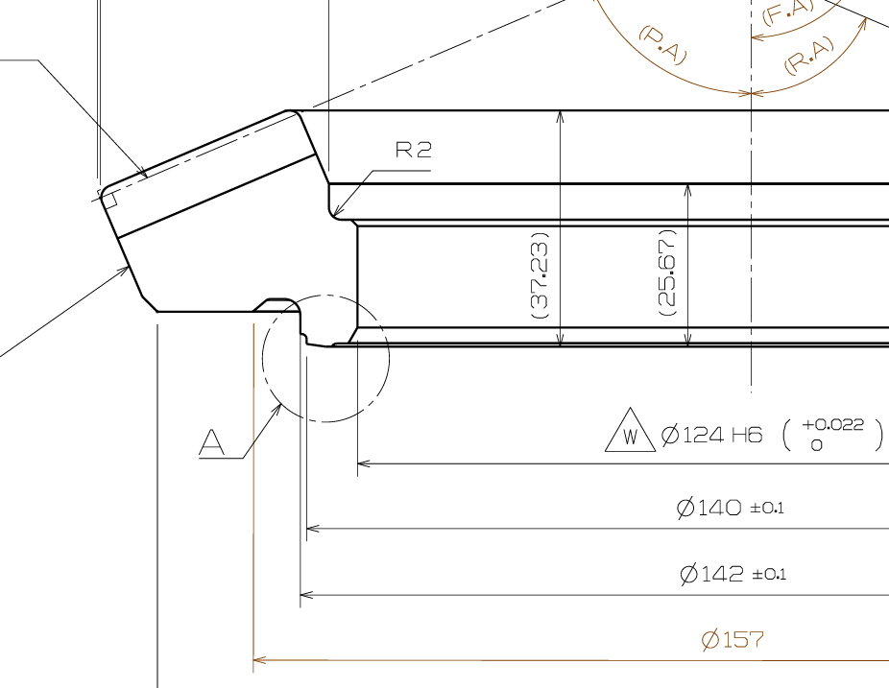

제품의 설계 공차 가 ± 0.1 ,,,,,,
제품의 실제 치수 가 어느범위 인지 모르나 공차 범위내에 있다고 가정
그리고 촬영검사장비의 안착 지그의 외경 가이드 의 설계 공차 또는
실물의 치수 범위를 확인한후
제품공차와 안착지그 공차의 악조건 조합으로 동일 제품을 측정한 값과
제품 센터를 잡은 상태에서 측정한 값의 차이 비교
① "0" 좌표 x,y 의 값 비교
② 피크 좌표 x,y 의 값 비교

